Oversigt
Bestillingsliste for etiketter
Udfyld nedenstående skema med skolens navn og adresse, og angiv på fanebladet "Bestillingsliste", hvilke stoffer, I ønsker etiketter til. Regnearket returneres per email til etiket@frederiksen.eu eller udskrives og faxes/sendes til A/S S. Frederiksen, Viaduktvej 35, 6870 Ølgod
Skole*
Gade*
Postnr*
By*
Lærer*
E-mail
Rekv.
Dato.
*) obligatorisk!
Selvklæbende etiketter med faresymboler leveres på A4 ark med 8 etiketter på hvert ark, mens etiketter uden faresymboler leveres med 16 etiketter på hvert ark. Stoffets faremærkning er altså bestemmende for om etiketten er stor eller lille. På fanebladet "Bestillingsliste" kan du specificere, hvilke stoffer du ønsker.

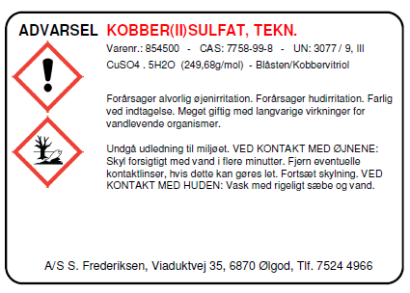

 |  |  |  |  |  | Stor etiket

 |  |  |  |  |  |  | Lille etiket

 | Gå til fanebladet "Bestillingsliste", hvor du vælger de kemikalier, du ønsker at få etiketter til!

 |  | Nr. | Antal ark | Antal etiketter | Benævnelse

 |  | 8990.10 | 0 | 0 | Etiket med faresymboler
 |  | 8990.20 | 0 | 0 | Etiket uden faresymboler
 |  | Total |  | kr 0.00 | Prisen er beregnet ud fra de gældende priser per april 2011.

 |  |  |  | Send e-mail
 |  |  |  | (etiket@frederiksen.eu)

